Comment faire
HeuresSommeil | Note | Pour la modèle
5.2 | 58.7
5.7 | 60.8
8.3 | 78.9
6.1 | 70.5
6.2 | 63.3
8.6 | 88.8
6.7 | 60.2
4.1 | 52.6
5 | 56.6
5.3 | 59.2
7.8 | 77.5
6.5 | 64
6.6 | 65.5
6.2 | 59.3
5.2 | 52
8.7 | 83.4
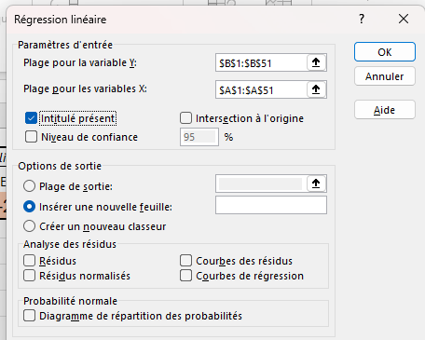
6.7 | 70.1
3.1 | 43
7.1 | 75.3
5.3 | 68.4
4.4 | 49.3
5.7 | 49.4
4.5 | 57.5 |  | A cocher si vs sélectionez le nom de la colonne
4.9 | 51.8
5.1 | 53.3
3.5 | 50.6
7.3 | 70.7 |  | Cocher plage de sortie si vs voulez le rapport
6.2 | 58.3 |  | dans la même feuille que les données
4.3 | 52 |  | et préciser la cellule d'emplacement par exp H1
7.9 | 75.6
6.6 | 67.2
5.6 | 62.1
7.3 | 70.2
7.3 | 75.3
7.2 | 70.3
7 | 71.7 | Pour la corrélation | vs aurez le coef. r ,il n y pas de test de cor. Il faut procéder manuellement( voir la feuille correlation)
6.8 | 74.1
5.9 | 64.5
5.5 | 57.9
5.4 | 64.5
5 | 61
5.7 | 63.6
4.1 | 50.9
9 | 80.9
7.8 | 82.4
4.3 | 48.1
5.4 | 69.7
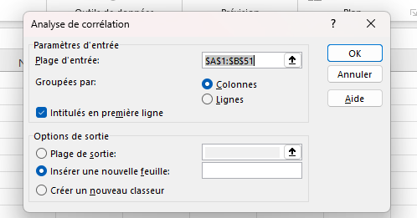
5.3 | 65.8
7.2 | 70.2
5.9 | 57.2

